2calendario
 |  | Septiembre de 2024
Crea el calendario de los meses de Octubre y Noviembre de 2.024

Lunes | Martes | Miércoles | Jueves | Viernes | Sábado | Domingo

 |  |  |  |  |  | 1
2 | 3 | 4 | 5 | 6 | 7 | 8
9 | 10 | 11 | 12 | 13 | 14 | 15
16 | 17 | 18 | 19 | 20 | 21 | 22
23 | 24 | 25 | 26 | 27 | 28 | 29
30

 |  | Octubre de 2024

Lunes | Martes | Miércoles | Jueves | Viernes | Sábado | Domingo
 | 1

2Ingresos
Almacenes Mediterrània

* Variar Ingresos y Gastos
Ingresos | 22510
Gastos | 12145
Beneficios

3futbol
Equipo: Mediterrània
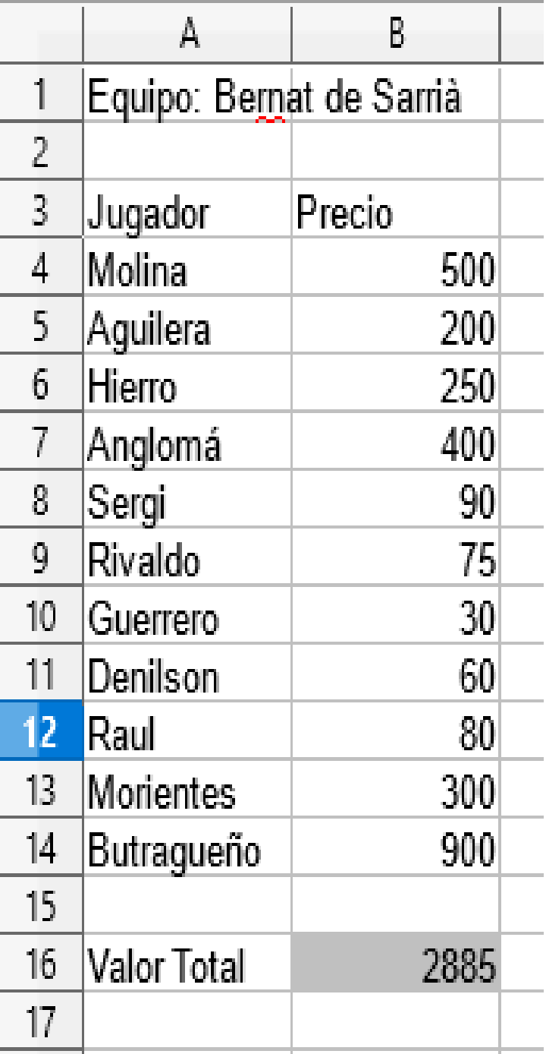
* Cambia jugadores y precios
Jugador | Precio
Messi | 500
Iniesta | 200
Ramos | 250
Thiago | 400
Cesc Fábregas | 90
Busquets | 75
Azpilicueta | 30
Alba | 60
Reina | 80
Silva | 300
Cristiano Ronaldo | 900

Valor Total

3olimpiadas
* Calcula el total de medallas obtenidas por cada pais en las olimpiadas.
País | Oro | Plata | Bronce | Total
EEUU | 50 | 30 | 20
RUSIA | 30 | 20 | 10
ALEMANIA | 15 | 14 | 19
ESPAÑA | 14 | 6 | 4
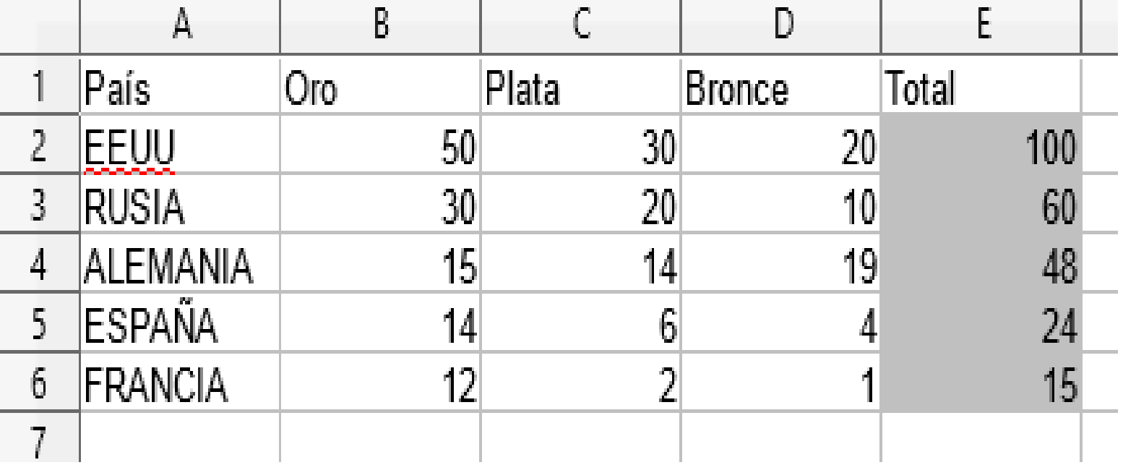
FRANCIA | 12 | 2 | 1

3Golf
Open Bernat
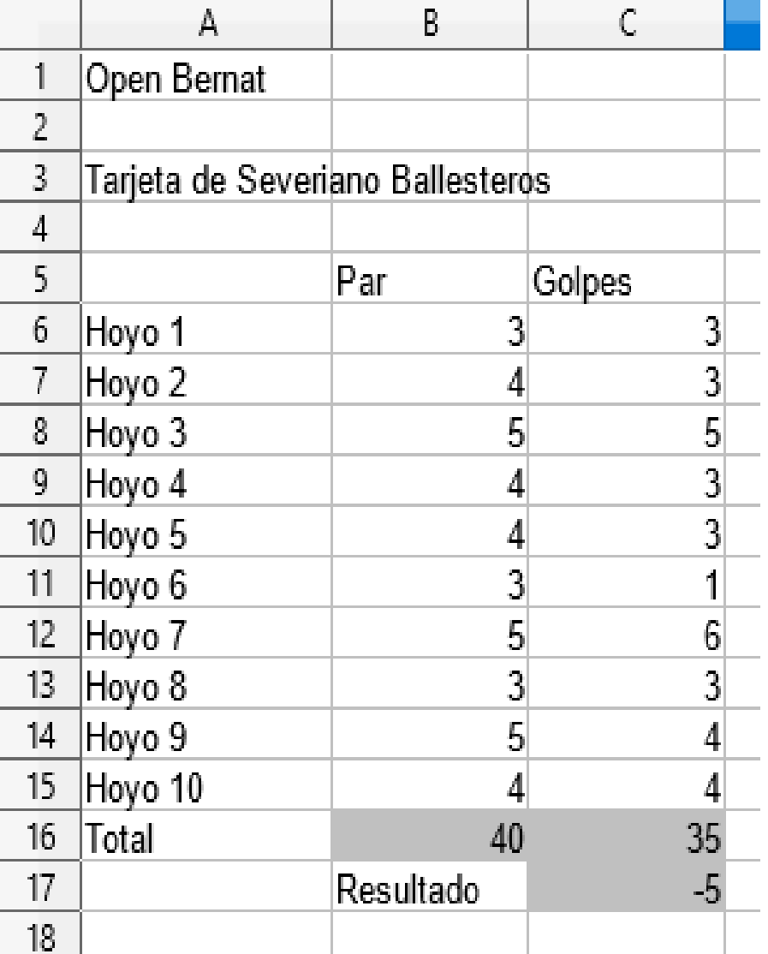
Tarjeta de Severiano Ballesteros

 | Par | Golpes
Hoyo 1 | 3 | 3
Hoyo 2 | 4 | 3
Hoyo 3 | 5 | 5
Hoyo 4 | 4 | 3
Hoyo 5 | 4 | 3
Hoyo 6 | 3 | 1
Hoyo 7 | 5 | 6
Hoyo 8 | 3 | 3
Hoyo 9 | 5 | 4
Hoyo 10 | 4 | 4
Total
 | Resultado

3grados
ºF=9/5 X ºC +32
GRADOS | GRADOS | GRADOS | GRADOS
CENTIGRADOS | FARENHEIT | CENTIGRADOS | FARENHEIT
0 |  | 16
1 |  | 17
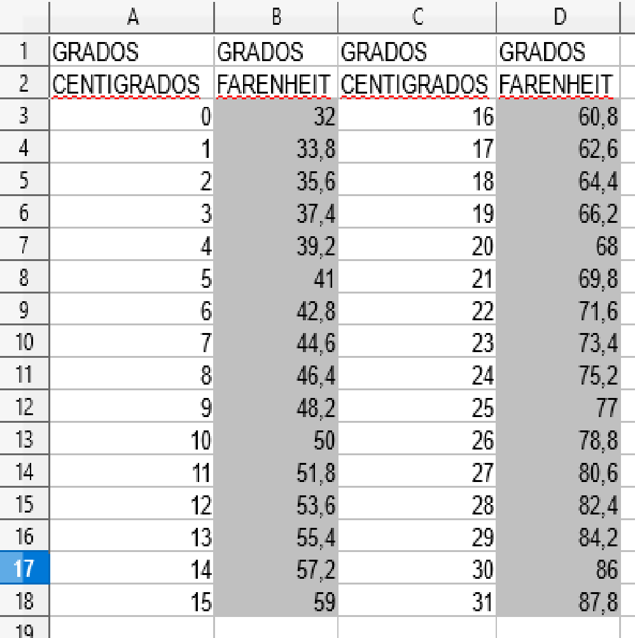
2 |  | 18
3 |  | 19
4 |  | 20
5 |  | 21
6 |  | 22
7 |  | 23
8 |  | 24
9 |  | 25
10 |  | 26
11 |  | 27
12 |  | 28
13 |  | 29
14 |  | 30
15 |  | 31

3menus
Comedor IES Bernat de Sarrià
* Elabora 2 menús más diferentes
Copiando y pegando.
Fíjate en el modelo.
Primer plato |  | MENÚ
Gazpacho | 3 | Gazpacho | 3
Fabada | 3 | Merluza | 6
Paella | 5 | Naranja | 1

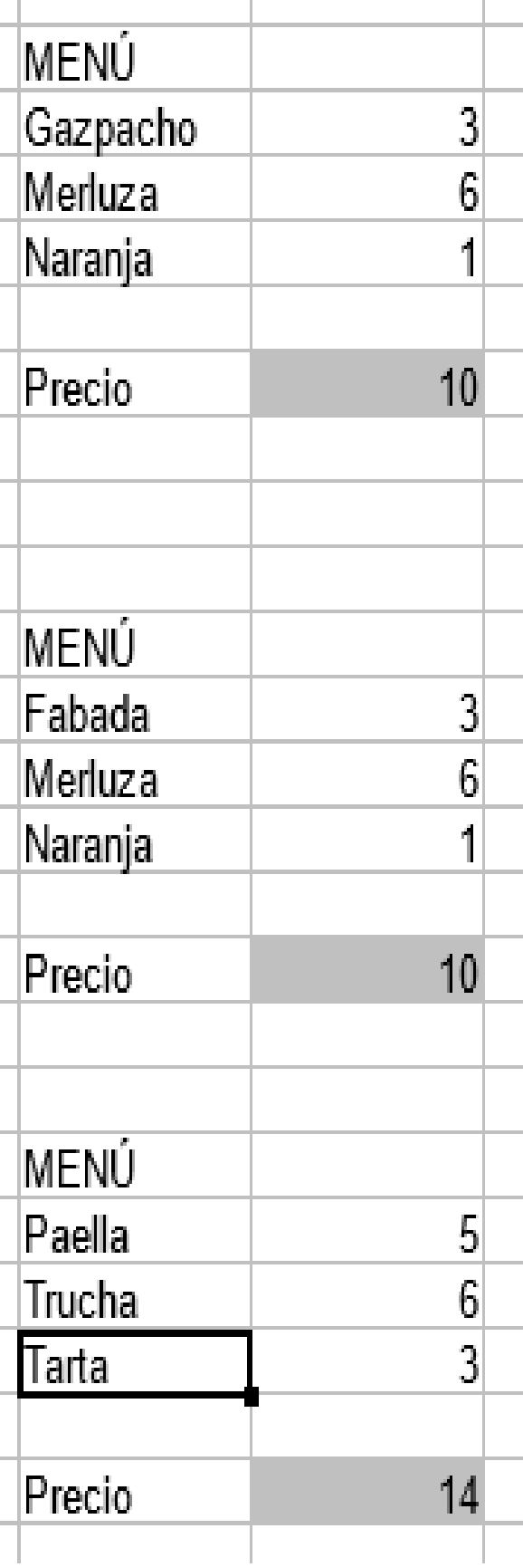
Segundo plato |  | Precio
Merluza | 6
Chuletas | 5
Trucha | 6

Postre
Flan | 2
Naranja | 1
Tarta | 3

3Papeleria
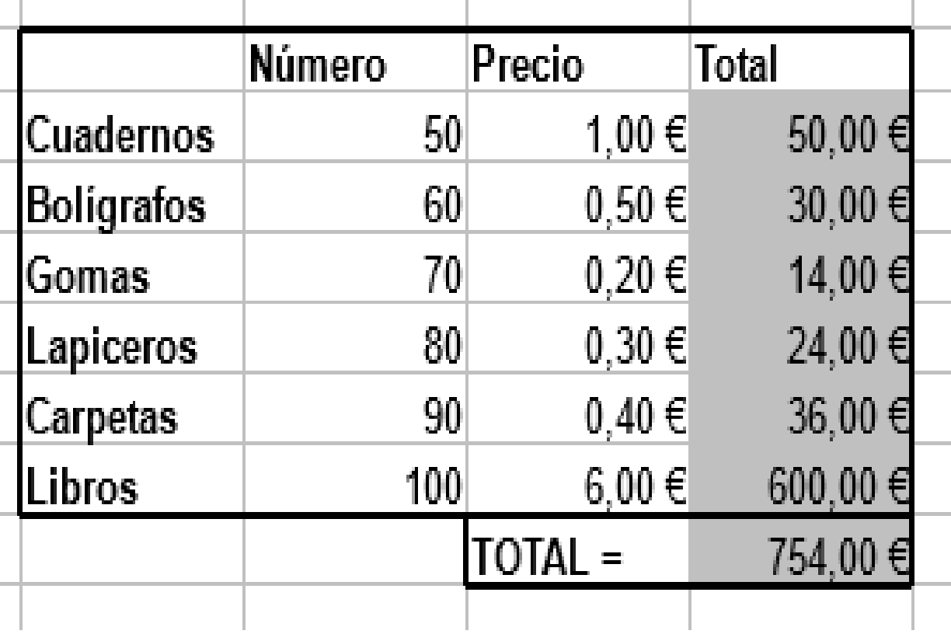
 | Número | Precio | Total
Cuadernos | 50 | 1.00 €
Bolígrafos | 60 | 0.50 €
Gomas | 70 | 0.20 €
Lapiceros | 80 | 0.30 €
Carpetas | 90 | 0.40 €
Libros | 100 | 6.00 €
 |  | TOTAL =

3Evaluaciones
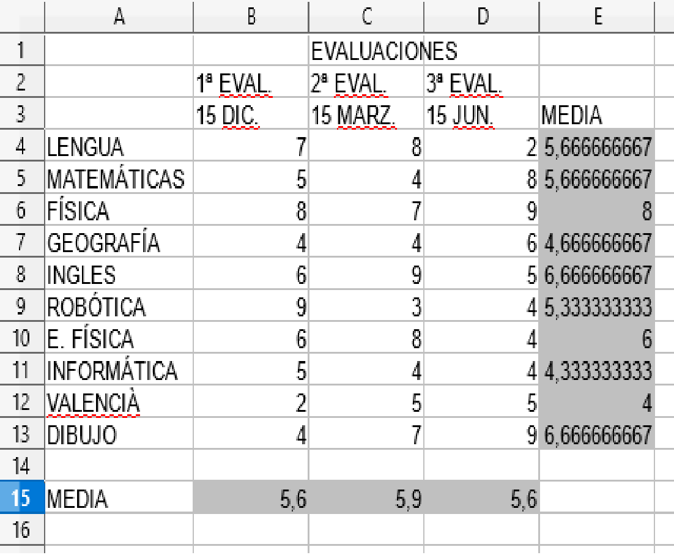
 |  | EVALUACIONES
 | 1ª EVAL. | 2ª EVAL. | 3ª EVAL.
 | 15 DIC. | 15 MARZ. | 15 JUN. | MEDIA
LENGUA
MATEMÁTICAS
FÍSICA
GEOGRAFÍA
INGLES
ROBÓTICA
E. FÍSICA
INFORMÁTICA
VALENCIÀ
DIBUJO

MEDIA

3moneda
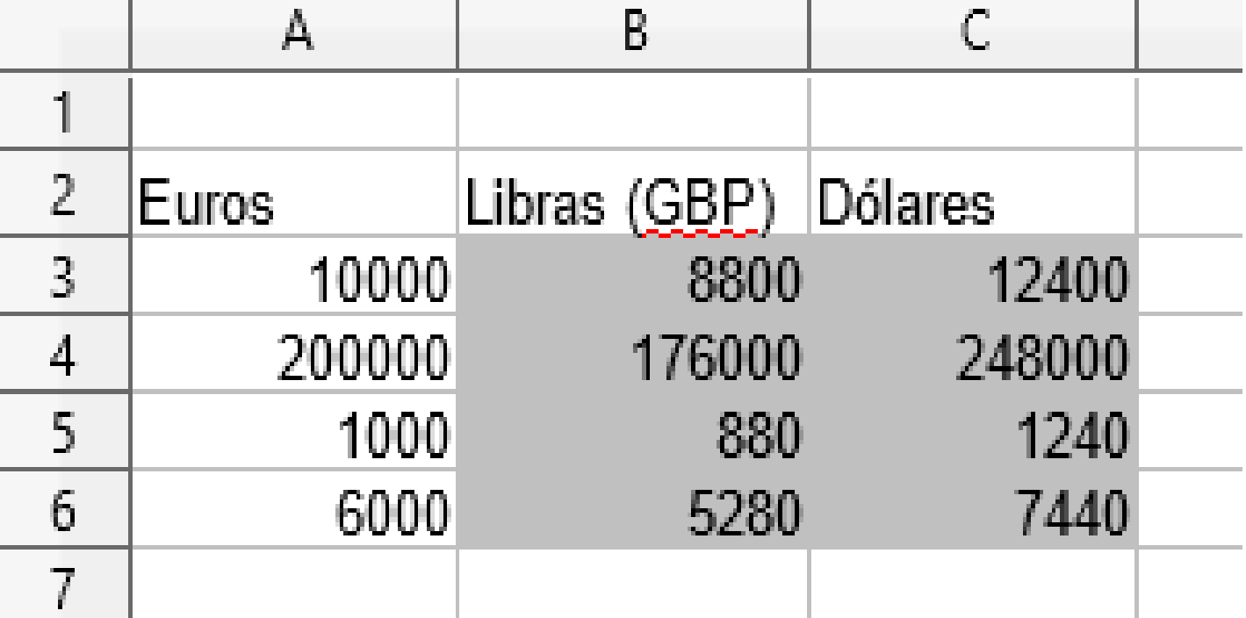
* 1 EUR = 0,88 GBP
* 1 EUR = 1,24 USD
Euros | Libras (GBP) | Dólares
10000
200000
1000
6000

3TablasX
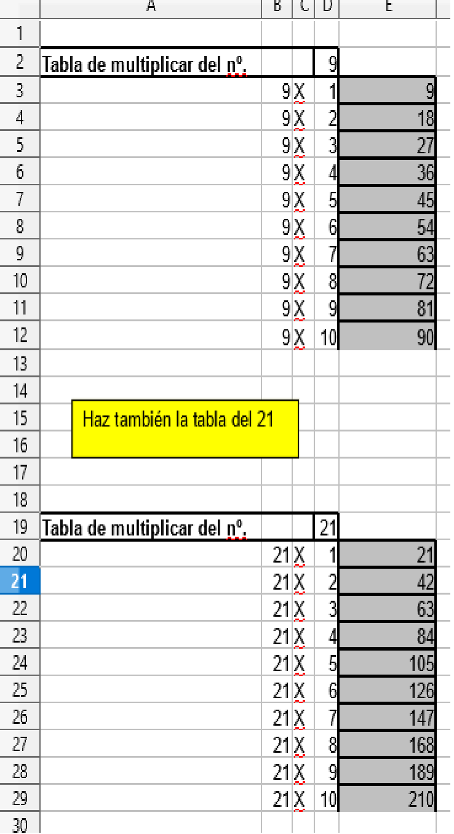
Haz también la tabla del 21
Utiliza direcciones absolutas (Ej $D$2) de tal forma que si cambias por ejemplo el número de la D2 te calcula la tabla de ese nuevo número
Tabla de multiplicar del nº. |  |  | 9
 | 9 | X | 1
 | 9 | X | 2
 | 9 | X | 3
 | 9 | X | 4
 | 9 | X | 5
 | 9 | X | 6
 | 9 | X | 7
 | 9 | X | 8
 | 9 | X | 9
 | 9 | X | 10

3Liga
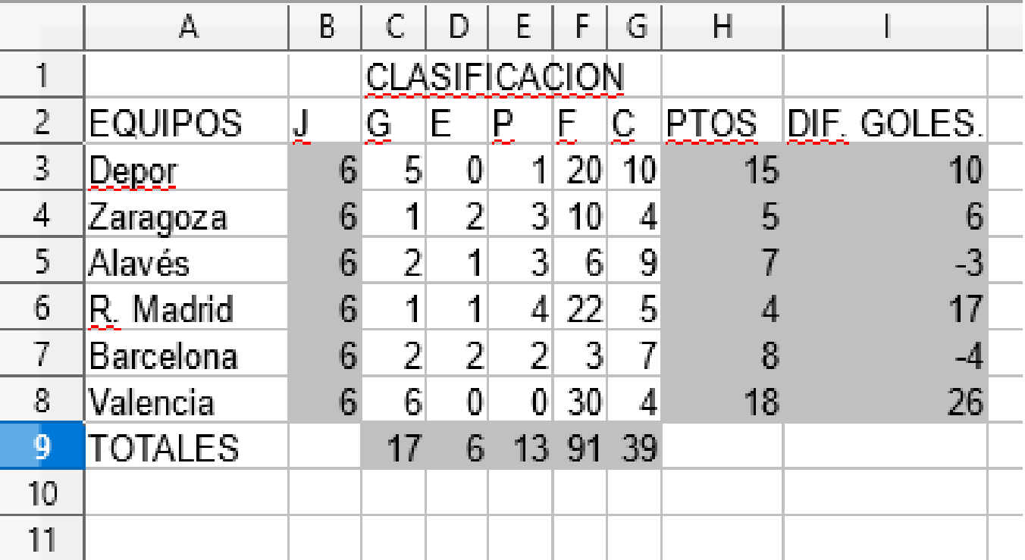
 |  | CLASIFICACION
EQUIPOS | J | G | E | P | F | C | PTOS | DIF. GOLES.
Depor |  | 5 | 0 | 1 | 20 | 10
Zaragoza |  | 1 | 2 | 3 | 10 | 4
Alavés |  | 2 | 1 | 3 | 6 | 9
R. Madrid |  | 1 | 1 | 4 | 22 | 5
Barcelona |  | 2 | 2 | 2 | 3 | 7
Valencia |  | 6 | 0 | 0 | 30 | 4
TOTALES

3Consumo
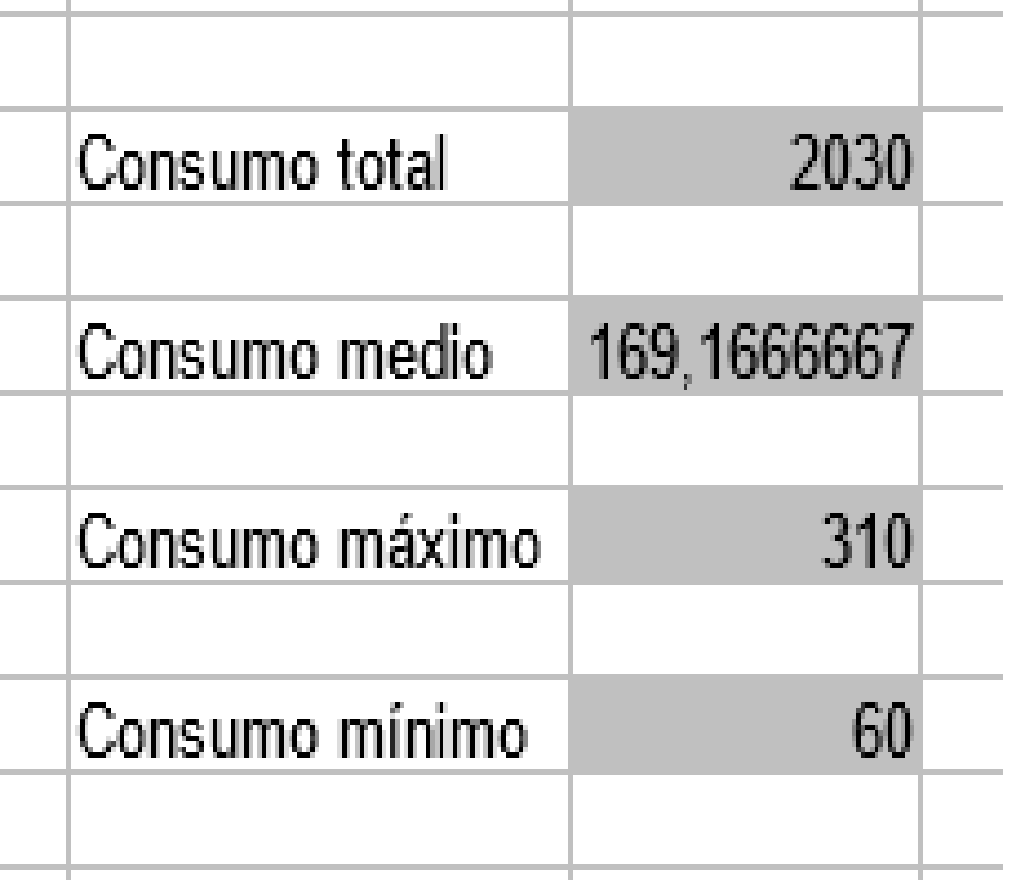
Consumo Eléctrico en Kw-h
enero | 210
febrero | 250
marzo | 160 | Consumo total
Busca las fórmulas correspondientes en fx
abril | 120
mayo | 100 | Consumo medio
junio | 60
julio | 60 | Consumo máximo
agosto | 200
septiembre | 140 | Consumo mínimo
octubre | 120
noviembre | 300
diciembre | 310

4Factura
INFORMÁTICA << 10 >>
* Calcula los totales y da formato a los datos.
Colorea las celdas
FACTURA

Nº Factura | 12345
Fecha | 20 Febrero de 2018
Cliente | IES Bernat de Sarrià
CIF | 2345765

Nº ARTÍCULO | CANTIDAD | DESCRIPCIÓN | PRECIO UNIDAD | TOTAL
1212 | 4 | Juegos COMANDOS | 60.00 €
12345 | 3 | Ratones | 10.00 €
5557 | 5 | Escáner | 80.00 €
8885 | 3 | Impresoras Color HP 500 | 150.00 €
 |  | NETO
 |  | IVA | 21.00 %
 |  | TOTAL FACTURA

4Boletín
BOLETÍN DE CALIFICACIONES
 | ESO | GRUPO

RESUMEN DE CLASE | LENGUA | MATEMÁTICAS | FÍSICA | GEOGRAFIA | INGLES | VALENCIÀ | E. FISICA | INFORMATICA | ROBÓTICA | CONOCIMIENTO DEL MEDIO
Promedio
Nota más alta
Nota más baja

ALUMNOS | LENGUA | MATEMÁTICAS | FÍSICA | GEOGRAFIA | INGLES | VALENCIÀ | E. FISICA | INFORMATICA | ROBÓTICA | CONOCIMIENTO DEL MEDIO

* Calcula los totales y da formato a los datos.

5Elecciones
* Dibuja el gráfico de tarta correspondiente, Arrastra la fórmula de la celda C6 para que calcule los resultados de las celdas de bajo
 | Total escaños | 350

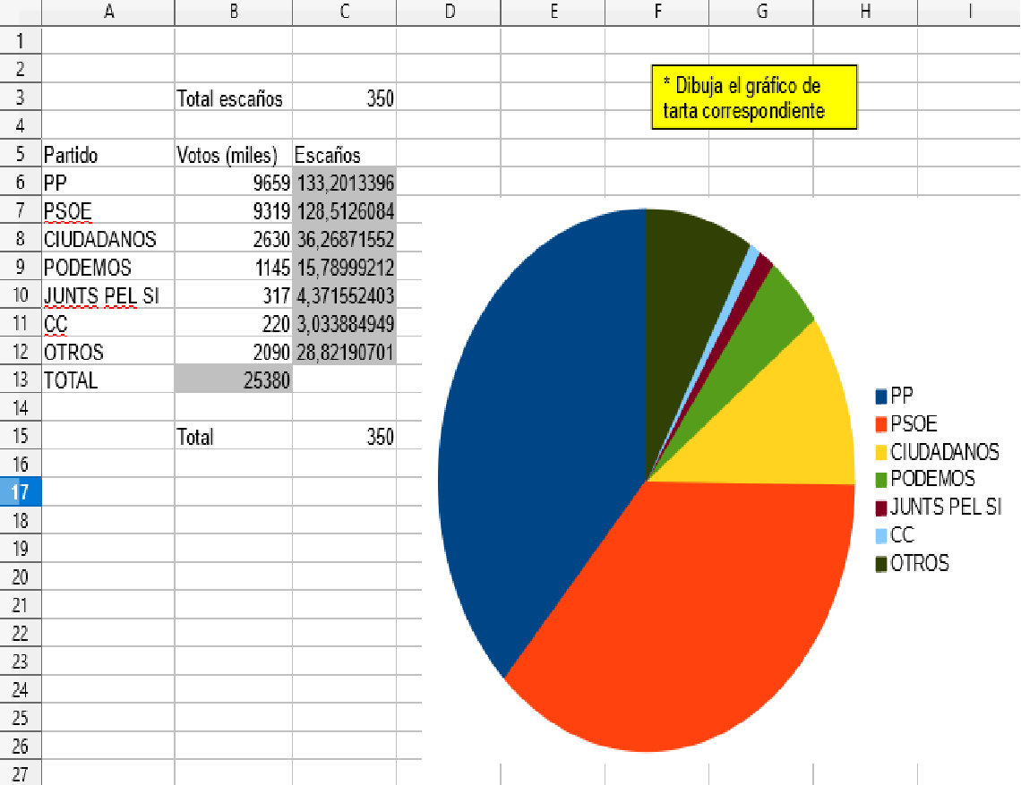
Partido | Votos (miles) | Escaños
PP | 9659
PSOE | 9319
CIUDADANOS | 2630
PODEMOS | 1145
JUNTS PEL SI | 317
CC | 220
OTROS | 2090
TOTAL

5Mercader
 |  | FICHA DE PRODUCTO

Producto | Alfombras de pelo de caballo
Precio de compra | 120
Margen | 20 % |  | Exist. iniciales | 15
Precio de venta
 |  | Unidades compradas | Unidades vend. | Exist. finales | Compras pts | Ventas pts | Resultado
Trimestre 1 |  | 5 | 5
Trimestre 2 |  | 3 | 6
Trimestre 3 |  | 1 | 6
Trimestre 4 |  | 4 | 5

Total

Haz un gráfico de sectores donde se compare el total de Compras y el total de Ventas.
Da formato a los datos.

5Comisiones
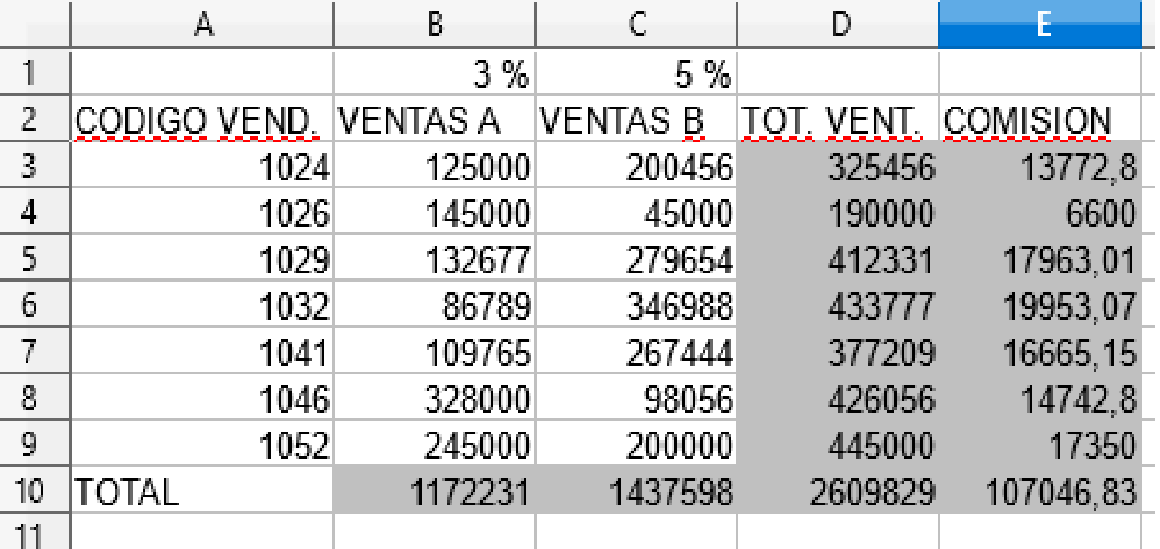
* Haz un gráfico de sectores que refleje el total de ventas de productos A y B.
* Haz un gráfico de barras que refleje las comisiones de cada vendedor.
 | 3 % | 5 %
CODIGO VEND. | VENTAS A | VENTAS B | TOT. VENT. | COMISION
1024 | 125000 | 200456
1026 | 145000 | 45000
1029 | 132677 | 279654
1032 | 86789 | 346988
1041 | 109765 | 267444
1046 | 328000 | 98056
1052 | 245000 | 200000
TOTAL

5Domestica
 |  | CONTABILIDAD DOMESTICA

GASTOS | Enero | Febrero | Marzo | Abril | Mayo | Junio | Julio | Agosto | Septiembre | Octubre | Noviembre | Diciembre
CASA | 30,000 | 30,000 | 30,000 | 30,000 | 30,000 | 30,000 | 30,000 | 30,000 | 30,000 | 30,000 | 30,000 | 30,000
LUZ | 5490 | 5490 | 4300 | 4300 | 4260 | 4260 | 3200 | 3200 | 5000 | 5000 | 6000 | 6000
AGUA | 1,500 | 1,500 | 1,500 | 1100 | 1100 | 1100 | 1400 | 1400 | 1400 | 2500 | 2500 | 2500
GAS | 2000 | 2000 | 1000 | 1000 | 1000 | 2000 | 2000 | 2000 | 1600 | 1600 | 3000 | 3000
TELEFONO | 3200 | 3200 | 3200 | 2500 | 2500 | 2500 | 1970 | 1970 | 1970 | 3000 | 3000 | 3000
ROPA | 2000 | 2000 | 2000 | 2000 | 2000 | 2000 | 2000 | 2000 | 2000 | 2000 | 2000 | 2000
COMIDA | 20000 | 15000 | 15000 | 13000 | 17000 | 15000 | 13000 | 15000 | 13000 | 17000 | 15000 | 4000
COLEGIO | 5000 | 5000 | 5000 | 5000 | 5000 | 2500 | 2500 | 2500 | 10000 | 7000 | 7000 | 7000
TRANSPORTES | 1200 | 1200 | 1200 | 1200 | 1200 | 600 | 600 | 600 | 3000 | 3000 | 3000 | 3000
OCIO | 5000 | 5000 | 5000 | 5000 | 5000 | 5000 | 5000 | 5000 | 5000 | 5000 | 5000 | 5000
OTROS | 10000 | 10000 | 10000 | 10000 | 10000 | 10000 | 10000 | 10000 | 10000 | 10000 | 10000 | 10000

TOTAL

INGRESOS | 140000 | 140000 | 140000 | 140000 | 140000 | 140000 | 140000 | 140000 | 140000 | 140000 | 140000 | 140000
AHORRO

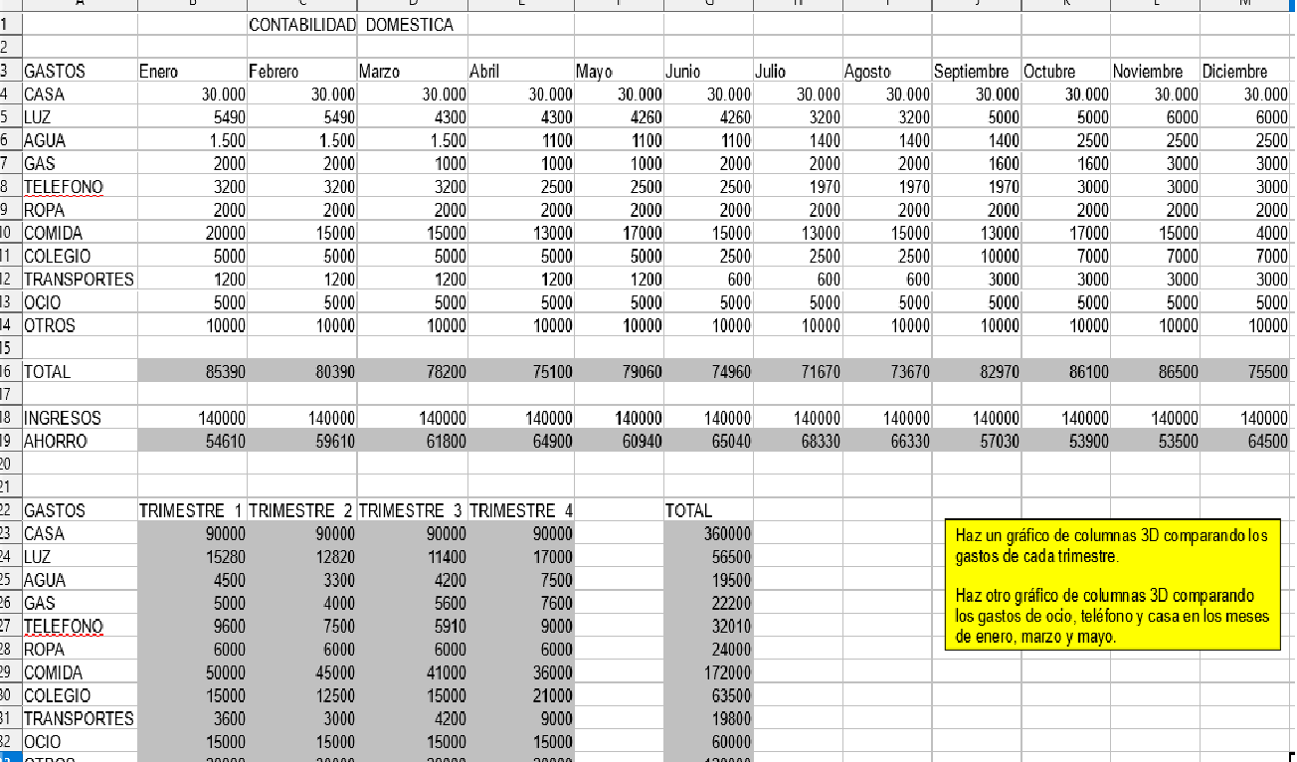
Haz un gráfico de columnas 3D comparando los gastos de cada trimestre.
Haz otro gráfico de columnas 3D comparando los gastos de ocio, teléfono y casa en los meses de enero, marzo y mayo.
GASTOS | TRIMESTRE 1 | TRIMESTRE 2 | TRIMESTRE 3 | TRIMESTRE 4 |  | TOTAL
CASA
LUZ
AGUA
GAS
TELEFONO
ROPA
COMIDA
COLEGIO
TRANSPORTES
OCIO
OTROS

TOTAL

